상품제안서
베이직 면 후드 집업 | 상품코드: S19121

 |  |  |  |  |  |  | 02-713-8555 | www.synergygift.co.kr
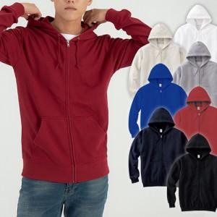

【상세/제작정보】 | <p><span style="font-size: 14pt;">※전사인쇄, 자수인쇄 별도문의(크기 및 난이도에 따라 비용 추가될 수 있습니다)</span></p>

【인쇄/포장옵션】 | 실크 / OPP(비닐)

【공급단가】 | 수량 | 50~ | 100~ | 500~ | 1,000~ | 3,000~
*VAT별도 | 아동 | 20,800원 | 20,480원 | 20,000원 | 19,200원 | 18,400원
 | 성인 | 26,000원 | 25,600원 | 25,000원 | 24,000원 | 23,000원

【상품 URL】 | https://www.synergygift.co.kr:443/src/goods_detail.php?gdno=12885

